1.นำไปใช้
สรุปความสอดคล้องของโครงการในระบบ eMENSCR ต่อห่วงโซ่คุณค่าฯ ของเป้าหมายแผนแม่บทย่อย
การนำข้อมูลไปใช้ประกอบการจัดทำโครงการเพื่อขับเคลื่อนการบรรลุเป้าหมายตามยุทธศาสตร์ชาติ ประจำปีงบประมาณ พ.ศ. 2567
1. ทบทวนความเกี่ยวข้องของหน่วยงานกับเป้าหมายแผนแม่บทย่อย (Y1) ของแผนแม่บทภายใต้ยุทธศาสตร์ชาติ

คำชี้แจง :
นำข้อมูลจาก Sheet 3. Pivot หน่วยงาน และ Sheet 4. รวม หรือ Sheet 5. เรียงปี หรือ Sheet 6. VC ไปประกอบการจัดทำ PRJ67WS1 ดังนี้
1.1 วิเคราะห์การมีส่วนร่วมขับเคลื่อนการบรรลุผลสัมฤทธิ์ตามเป้าหมายของแผนแม่บทย่อยฯ ตามองค์ประกอบและปัจจัยของห่วงโซ่คุณค่าของประเทศไทย (Final Value Chain Thailand : FVCT) โดยพิจารณาจากโครงการ/การดำเนินการของหน่วยงานที่ได้มีการดำเนินการที่ผ่านมาว่าใต้อยู่ในปัจจัยภายใต้องค์ประกอบของห่วงโซ่คุณค่าฯ ซึ่งจะสะท้อนให้เห็นว่าหน่วยงานมีส่วนร่วมขับเคลื่อนฯ ปัจจัยใดบ้าง
1.2 พิจารณาโครงการ/การดำเนินการที่ผ่านมาของหน่วยงานที่มีการนำเข้าในระบบ eMENSCR เพื่อนำไปสู่การเพิ่มเติมโครงการ/การดำเนินการตั้งแต่ปีงบประมาณ 2561 – ปัจจุบันของหน่วยงานที่ยังไม่ได้มีการนำเข้าในระบบ eMENSCR ทั้งในส่วนของโครงการ/การดำเนินการที่ใช้งบประมาณแผ่นดิน/งบประมาณจากแหล่งอื่น และไม่ใช้งบประมาณ



2 .การทำร่างข้อเสนอโครงการเพื่อขับเคลื่อนการบรรลุเป้าหมายตามยุทธศาสตร์ชาติ ประจำปีงบประมาณ พ.ศ. 2567
คำชี้แจง :
นำข้อมูลจาก Sheet 3. Pivot VC และ Sheet 4. รวม หรือ Sheet 5. เรียงปี หรือ Sheet 6. VC ไปประกอบการจัดทำร่างข้อเสนอโครงการฯ ดังนี้
2.1 วิเคราะห์ช่องว่างของห่วงโซ่คุณค่าฯ โดยพิจารณาองค์ประกอบ/ปัจจัยที่ไม่มีโครงการฯ (X) มารองรับ เพื่อให้หน่วยงานจัดทำโครงการฯ มาขับเคลื่อนการดำเนินการในปัจจัยภายใต้องค์ประกอบนั้น
2.2 วิเคราะห์ความซ้ำซ้อนของโครงการ/การดำเนินการที่อยู่ในปัจจัยภายใต้องค์ประกอบของห่วงโซ่คุณค่าฯ ของเป้าหมายแผนแม่บทย่อย (Y1) ที่เกี่ยวข้อง โดยพิจารณาจากปัจจัยที่มีโครงการมารองรับเป็นจำนวนมาก เพื่อดูความซ้ำซ้อนที่เกิดขึ้นของโครงการ/การดำเนินงานที่ผ่านมา และประเมินว่าข้อเสนอโครงการฯ ที่หน่วยงานจะจัดทำมีความซ้ำซ้อนกับโครงการของหน่วยงานอื่น ๆ หรือไม่ โดยหน่วยงานสามารถหารือและบูรณาการร่วมกันเพื่อลดความซ้ำซ้อนและจัดทำโครงการฯ ที่มีคุณภาพต่อไป

2.Pivot VC
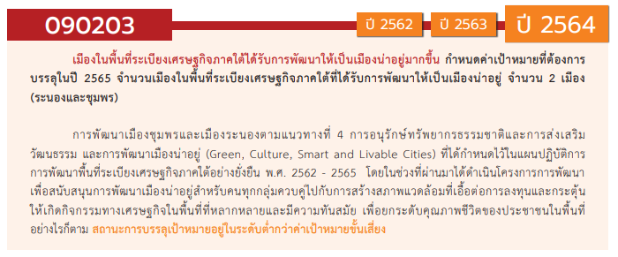

องค์ประกอบ / ปัจจัย | ปีงบประมาณ
 | 2563 | Grand Total
090203V03 | 1 | 1
090203F0301 | 1 | 1
090203F0302
090203F0303
090203V05 | 1 | 1
090203F0505 | 1 | 1
090203F0501
090203F0502
090203F0503
090203F0504
090203V01
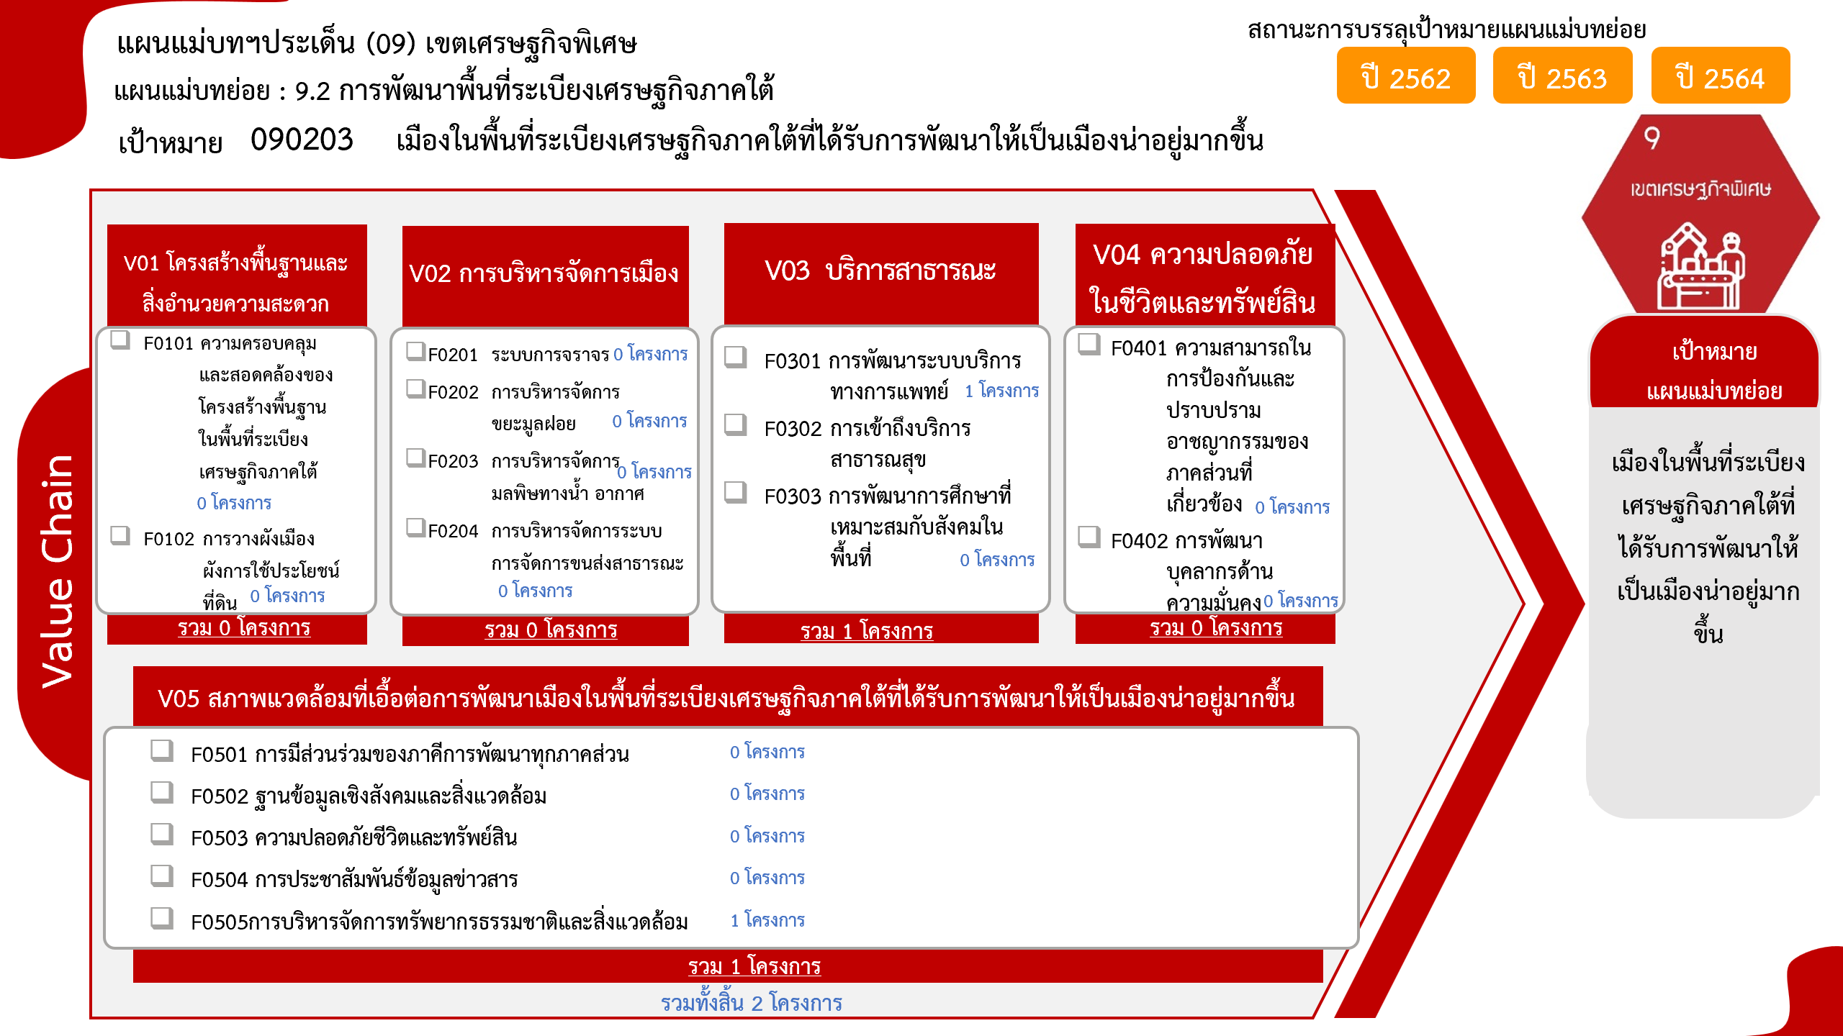
090203F0101
090203F0102
090203V02
090203F0201
090203F0202
090203F0203
090203F0204
090203V04
090203F0401
090203F0402
Grand Total | 2 | 2

4.รวม
กรุณา Log in เข้าระบบ eMENSCR ก่อนดำเนินการ Click ที่ link โครงการนั้น ๆ
หมายเหตุ : หากไม่ Login จะไม่สามารถดูรายละเอียดโครงการได้
โครงการที่ปรากฎเป็นโครงการที่ผ่านการอนุมัติจากผู้บริหาร (M7) ของหน่วยงานเท่านั้น (ข้อมูล ณ เดือนมีนาคม 2565)
โครงการภายใต้เป้าหมายแผนแม่บทย่อย: 090203 เมืองในพื้นที่ระเบียงเศรษฐกิจภาคใต้ที่ได้รับการพัฒนาให้เป็นเมืองน่าอยู่มากขึ้น

ชื่อโครงการ / การดำเนินงาน | ยุทธศาสตร์ชาติที่เกี่ยวข้องโดยตรง (ข้อความ) | ปีงบประมาณ | วันที่เริ่มต้นโครงการ | วันที่สิ้นสุดโครงการ | หน่วยงานระดับกองหรือเทียบเท่า | หน่วยงานระดับกรมหรือเทียบเท่า | หน่วยงานระดับกระทรวงหรือเทียบเท่า | ประเภทโครงการ | องค์ประกอบ | ปัจจัย
โครงการพัฒนาระบบบริการสุขภาพหน่วยบริการในเขตพื้นที่เกาะสำหรับการท่องเที่ยว | ด้านการสร้างความสามารถในการแข่งขัน | 2563 | ตุลาคม 2562 | กันยายน 2563 | กองบริหารการสาธารณสุข | สำนักงานปลัดกระทรวงสาธารณสุข | กระทรวงสาธารณสุข |  | 090203V03 | 090203F0301
โครงการป้องกันและแก้ไขปัญหาความเสื่อมโทรมของทรัพยากรธรรมชาติและสิ่งแวดล้อม | ด้านการสร้างความสามารถในการแข่งขัน | 2563 | มกราคม 2563 | กันยายน 2563 | ฝ่ายอำนวยการสำนักงาน | สำนักงานส่งเสริมเศรษฐกิจดิจิทัล | กระทรวงดิจิทัลเพื่อเศรษฐกิจและสังคม |  | 090203V05 | 090203F0505
 |  |  |  |  |  |  |  |  | 090203V01 | 090203F0101
 |  |  |  |  |  |  |  |  | 090203V01 | 090203F0102
 |  |  |  |  |  |  |  |  | 090203V02 | 090203F0201
 |  |  |  |  |  |  |  |  | 090203V02 | 090203F0202
 |  |  |  |  |  |  |  |  | 090203V02 | 090203F0203
 |  |  |  |  |  |  |  |  | 090203V02 | 090203F0204
 |  |  |  |  |  |  |  |  | 090203V03 | 090203F0302
 |  |  |  |  |  |  |  |  | 090203V03 | 090203F0303
 |  |  |  |  |  |  |  |  | 090203V04 | 090203F0401
 |  |  |  |  |  |  |  |  | 090203V04 | 090203F0402
 |  |  |  |  |  |  |  |  | 090203V05 | 090203F0501
 |  |  |  |  |  |  |  |  | 090203V05 | 090203F0502
 |  |  |  |  |  |  |  |  | 090203V05 | 090203F0503
 |  |  |  |  |  |  |  |  | 090203V05 | 090203F0504

